L10
L10 清單
名稱 | 圖片 | 數量 | 已付 | 已付
MKS 底板 | 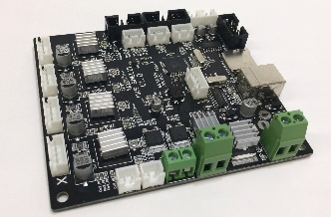 | 1
1M USB Cable 線 |  | 1
L Shape 電路板 |  | 1
X碰制 |  | 1
ZY 碰制 |  | 1
12V 10A 2.5 插 火牛 |  | 1
220V 英式 電源線 |  | 1
35mm X 步進電機 | 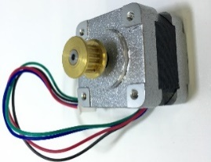 | 1
35mm Y步進電機 |  | 1
35mm Z 步進電機 |  | 1
42mm (進絲) 步進電機 |  | 1
MK8挤出机支架 |  | 1
40齿MK7不锈钢送料轮挤出轮 |  | 1
(OD 7.5 / ID 5 / L 20) 送料器彈弓 |  | 1
U604ZZ 微型轴承 4x13x4 |  | 1
微型轴承603ZZ 3x9x4 |  | 8
F693ZZ 微型轴承 |  | 1
3mm (220*150)亞加力L10 |  | 1
12V (80x80x15) 風扇 | 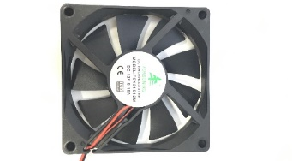 | 1
30 x 10 風扇+400有插頭 |  | 1
2GT- 6 (264mm)同步带 |  | 1
(348mm) 2GT-6同步带 |  | 1
鋁床105x105 |  | 1
(M3*5) 軸聯動器 |  | 1
M3 x 168mm 絲桿 |  | 1
D4 x 145mm 元棒 2支 |  | 4
D4 x 175mm元棒 2支 |  | 2
M3 手拧螺母 |  | 1
Alu. Heat Sink 散熱鋁件 |  | 1
E3D v6 熱頭鋁方塊 |  | 1
M6牙x4x36mm 牙柱 |  | 1
E3D v6 (0.3mm )印頭銅咀 |  | 1
1米 發熱缐 |  | 1
400mm/PH2.0热敏电阻 |  | 1
M6 气管直插 |  | 2
(2*4) 鐵弗龍管480mm長 |  | 1
(2*4) 鐵弗龍管36mm長 |  | 1
4 x 500mm長纏繞管 |  | 1
2.5x100mm扎帶 |  | 10

0.96" SSD1106 OLED |  | 1
Plastic Kit ABS 膠件 |  | 3
X 膠件 | 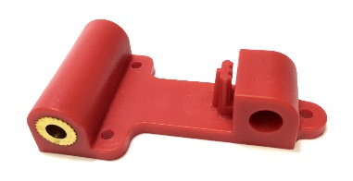 | 1
風殼 膠件 | 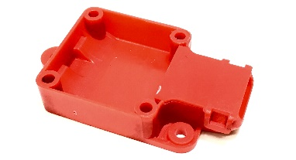 | 1
Y 膠件 | 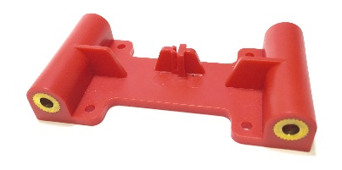 | 1
Z 膠件 |  | 2
XH2.54雙頭 3腳 150mm |  | 3
XH2.54雙頭 3腳 200mm |  | 1
XH2.54雙頭 4腳 150mm |  | 1
XH2.54雙頭 2腳 200mm |  | 2
FC线12P雙頭200mm長500條 |  | 1
螺絲
M3x4mm元杯頭 |  | 10
M3x6mm元杯頭 |  | 65
M3x8mm元杯頭 |  | 2
M3x12mm元杯頭 |  | 12
M3x18mm元杯頭 |  | 5
M3x22mm元杯頭 |  | 2
M3x35mm元杯頭 |  | 4
M4x8mm元杯頭 |  | 1
M4x22mm元杯頭 |  | 4
M4x20mm杯頭 |  | 1
M5x8mm杯頭 |  | 1
M3 絲母 |  | 12
M6 x3泊身絲母 |  | 1
M3 介子 |  | 12
M4 介子 |  | 10
3x7x2尼龍介子 |  | 12
M3x7mm六角柱(內外牙銅) |  | 4
M3x7mm六角柱(內牙銅) |  | 4
L型内六角扳手1.5, 2.0, 2,5 |  | 3
针形冷压端子 | ` | 4
Others
飞机盒 300x250x80cm |  | 1
飞机盒14.6*10*4.3cm |  | 1

